搭建步骤
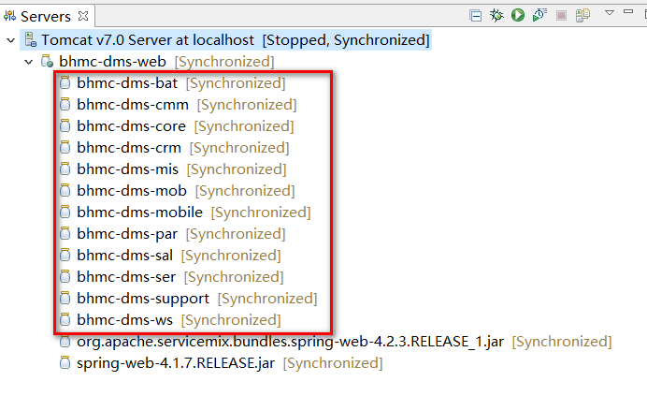
1.打开IDE开发工具配置相关环境（以Eclipse为例，ABLE_Frame参见ABLE_Frame.exe代码操作.docx）
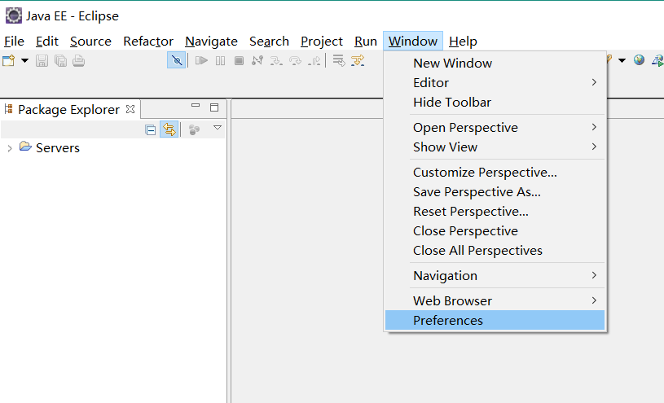
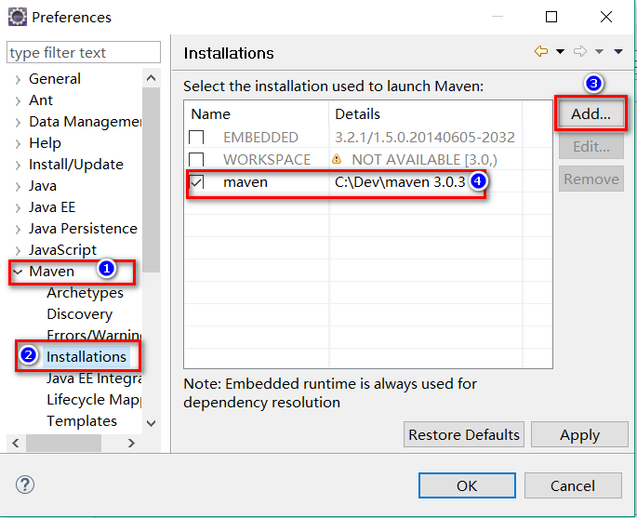

修改maven\conf下settings.xml，主要将配置文件中localRepository设定为本地工作目录中maven\repository的位置；
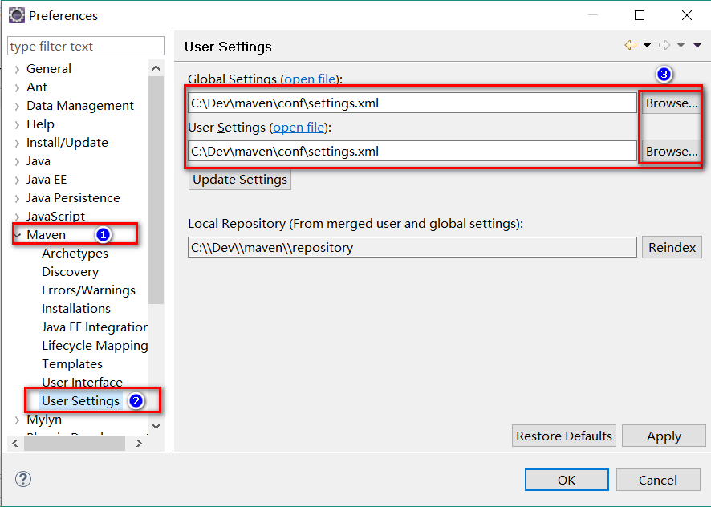
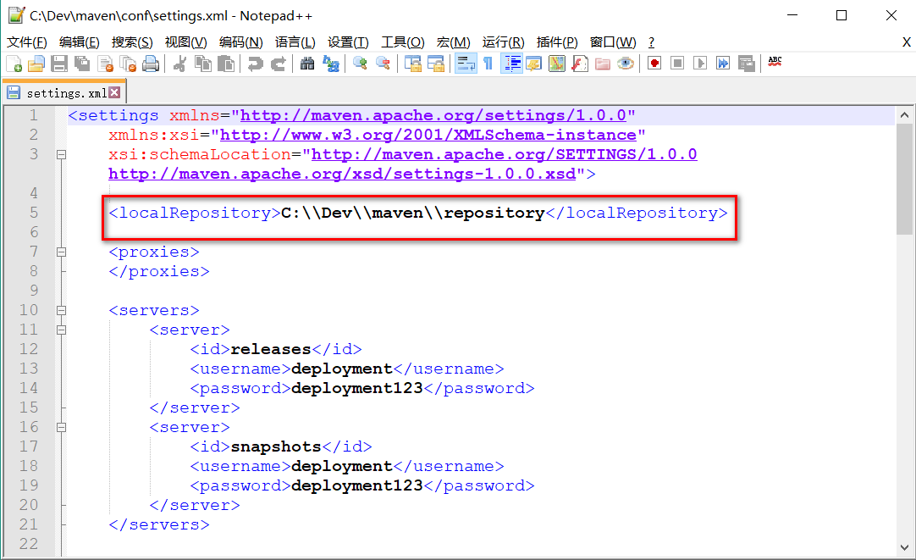

配置JDK环境，使用jdk1.7及以上版本均可；此处以jdk1.8.10为例 |  |  |  | 添加本地TomCat服务，7.0以上版本均可；此处以7.0.77为例；

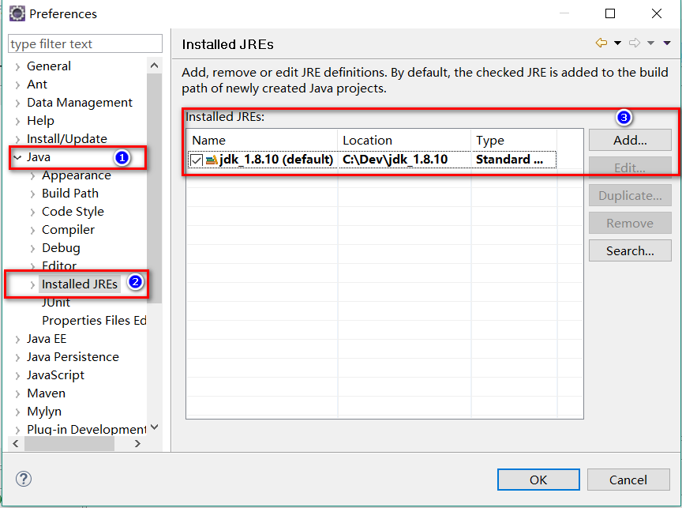
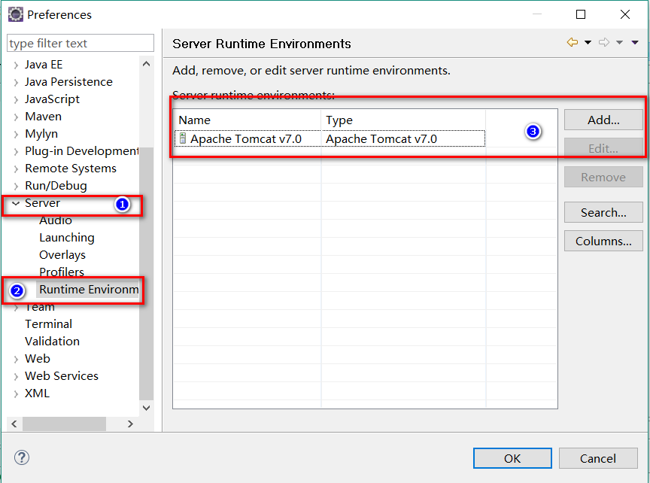

在Servers视图标签下，双击配置好的Tomcat服务器，打开服务器配置文件

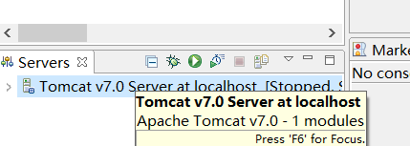
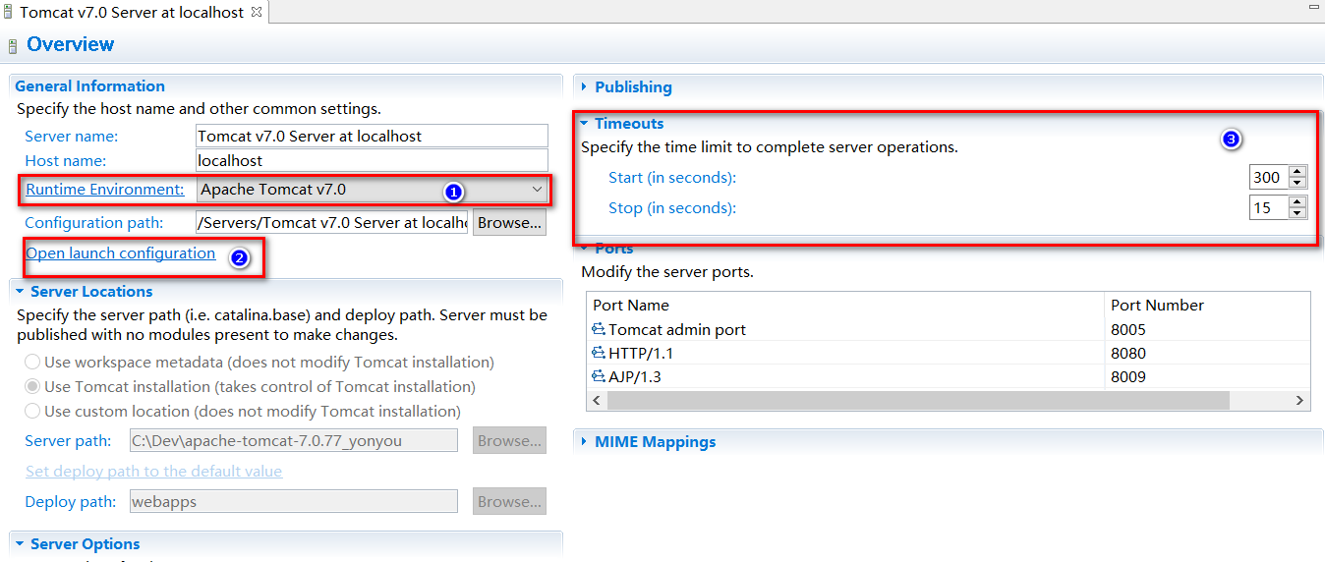

确认图中标记①，运行环境与编译环境一致；
在标记②设置好运行时配置环境，下图详解；
在标记③处填写好启动时间，以实际电脑性能调整；

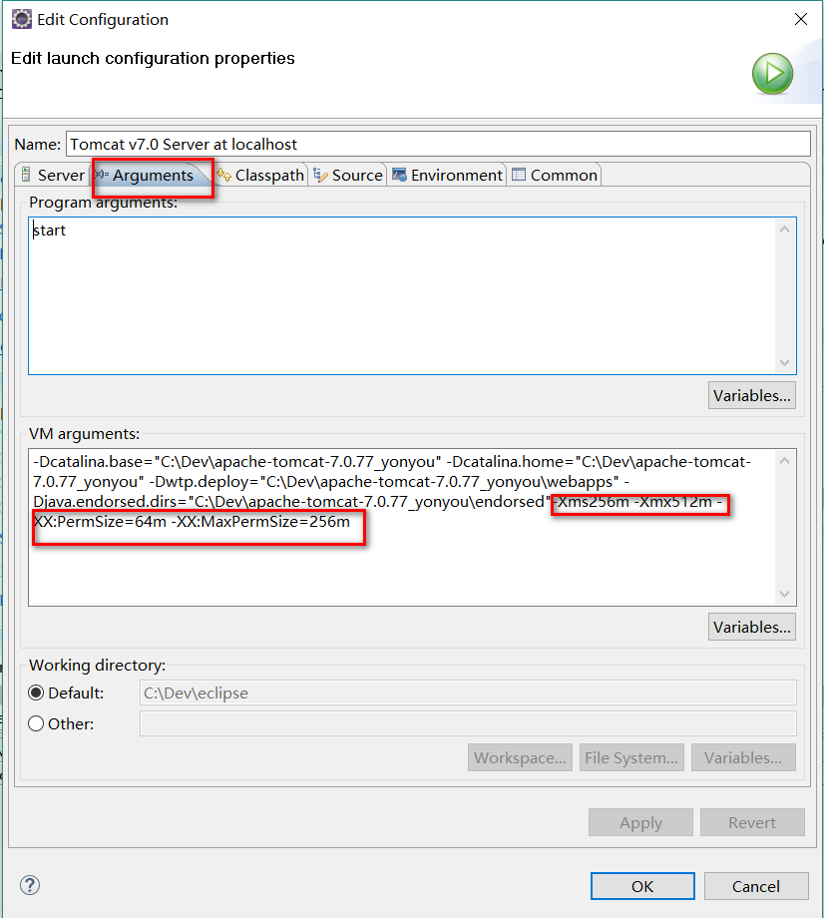

 |  | 在运行时环境配置页面，点击“Arguments”页签；在“VM arguments”中，填入一下参数，根据电脑实际性能变更占用内存大小；

 |  | -Xms256m -Xmx512m -XX:PermSize=64m -XX:MaxPermSize=256m

2.工程源码文件导入IDE环境；

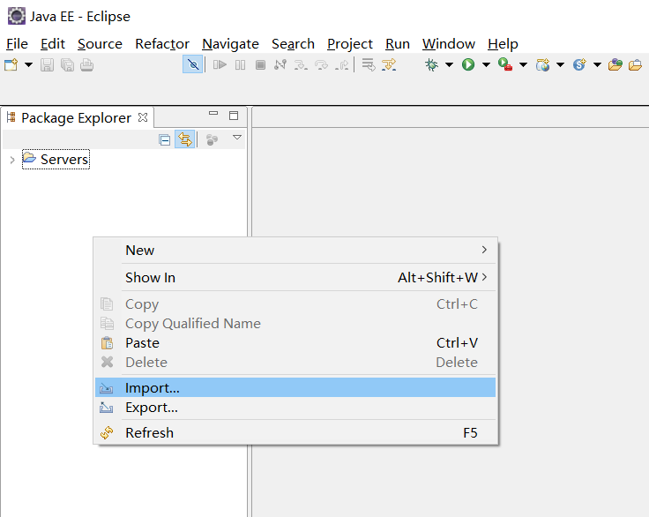
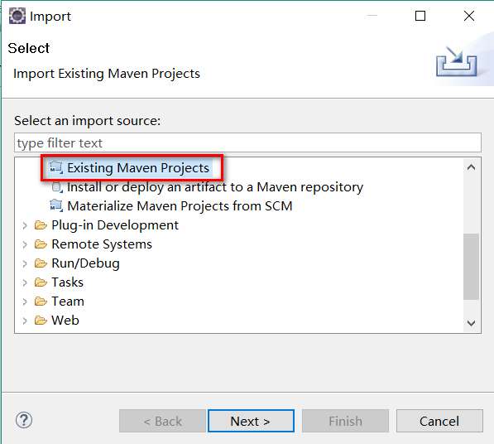
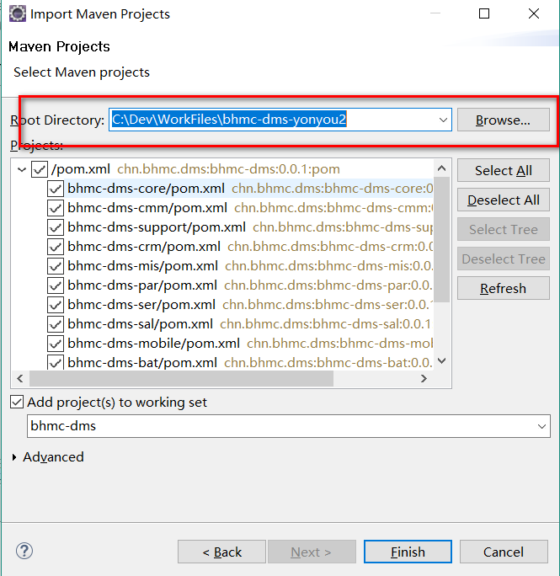

等待项目源码文件导入IDE；
bhmc-dms为本聚合工程的定义项目，其中的各子项目一般用于查看相关代码，不用于修改代码；
一般maven命令，也在bhmc-dms上执行；如遇项目报错，可以先clean一下工程，然后进行maven依赖升级，如下图；
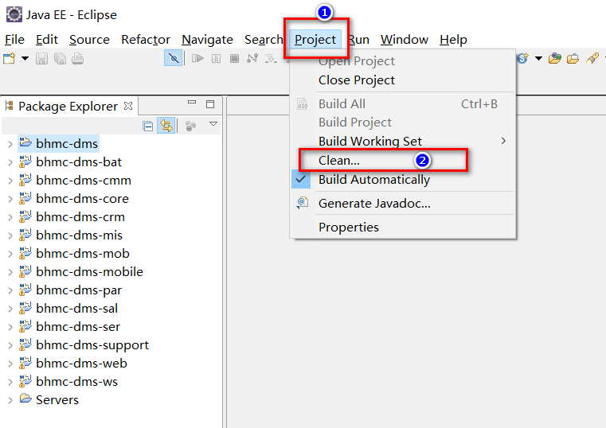
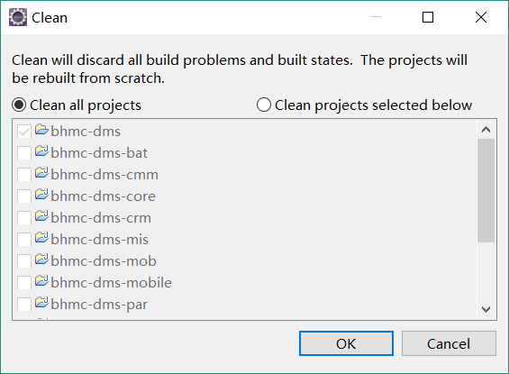

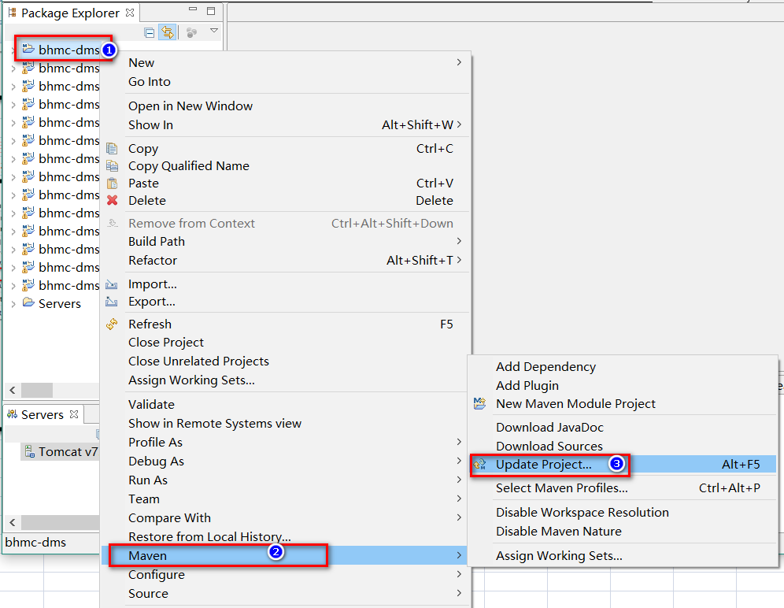
项目“清理”完成后，右键点击“bhmc-dms”，更新项目依赖关系；一般进行“清理”以及“依赖”更新后，项目就没有报错信息了。
 |  |  |  | ps：bhmc-dms-web项目如果js文件夹报错，可以忽略，一般是Eclipse检查js的kendo框架报错，不是真正异常；

项目编译部分。首次执行，需要新建maven的编译命令； | clean install

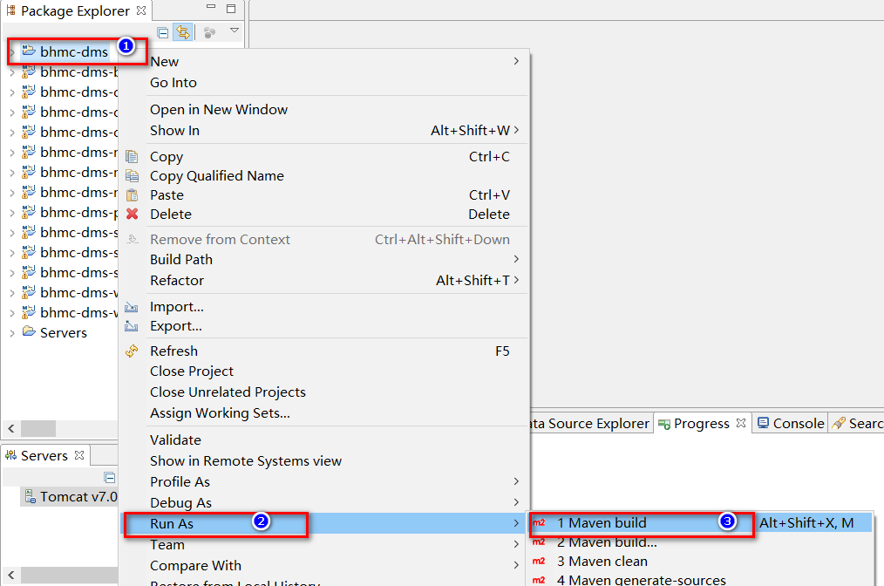
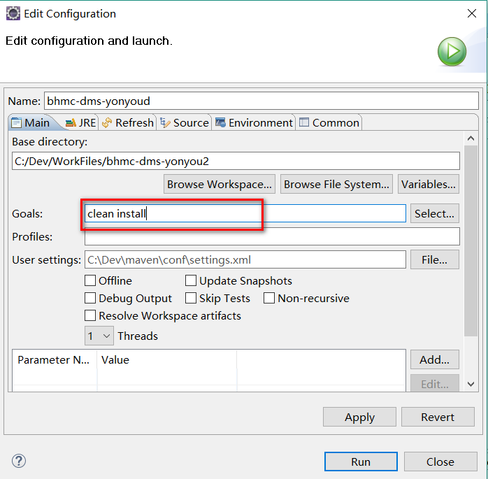

编完成后，右键点击“bhmc-dms-web”选择“Properties”，需要手动将“bhmc-dms-bat”项目添加到依赖中；
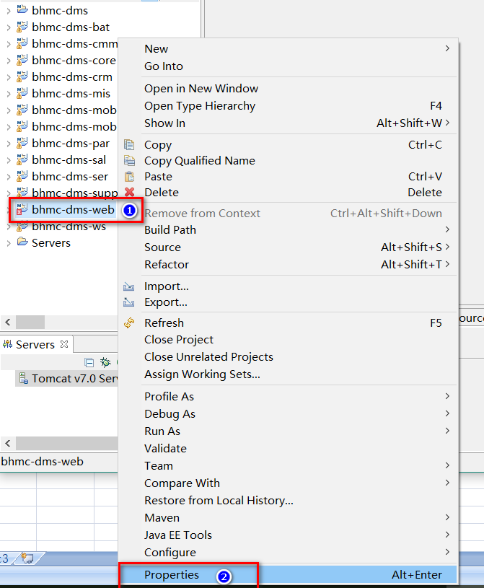
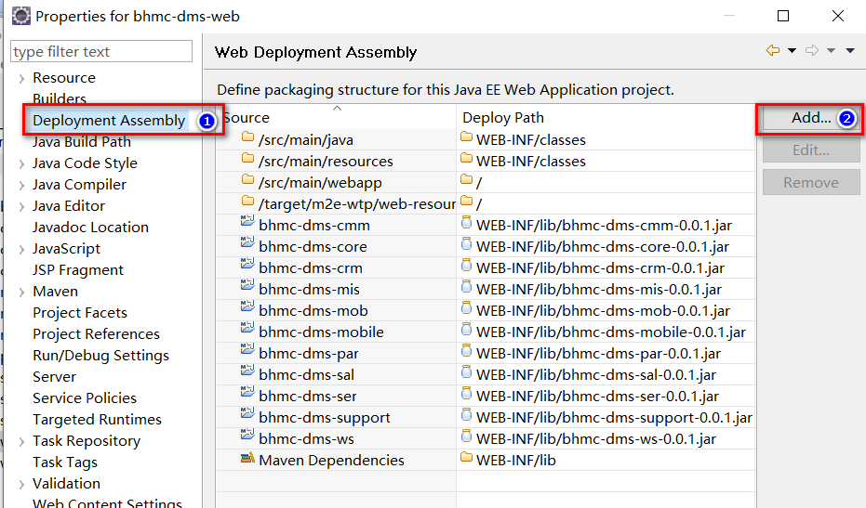
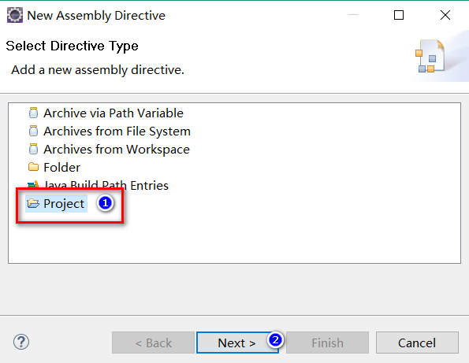

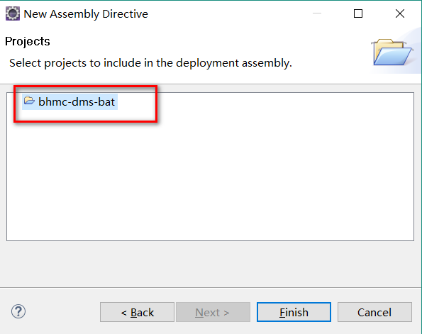

将项目发布到Tomcat中，“bhmc-dms-web”项目下有12个以bhmc开头的子项目； |  |  | 确认好后，可以启动服务器；

